AW Zuschlag Dübel
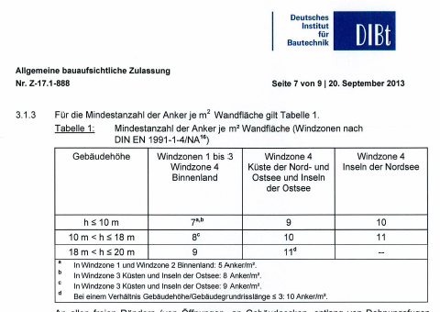
Wärmedurchgangswiderstände und Wärmedurchgangskoeffizient

 | Schicht Nr. | Bauteilaufbau (von innen nach außen) | d [m] | r [kg/m³] | l [W/(mK)] | R = d / l [m²K/W]
 | 1 | Putz | 0.0200 |  | 0.700 | 0.029
 | 2 | Kalksandstein-MW | 0.1750 |  | 1.100 | 0.159
 | 3 | EPS | 0.1200 |  | 0.032 | 3.750
 | 4
 | 5
 | 6
 | 7
 | 8
 | Wärmedurchlasswiderstand vorh R = S (d/l) |  |  |  |  | 3.938
 | Wärmeübergangswiderstand innen Rsi |  |  |  |  | 0.13
 | Wärmeübergangswiderstand außen Rse |  |  |  |  | 0.04
 | Wärmedurchgangswiderstand vorh RT = Rsi+ vorh R + Rse |  |  |  |  | 4.108
 | Wärmedurchgangskoeffizient vorh U = 1 / vorh RT [W/(m²K)] |  |  |  |  | 0.243

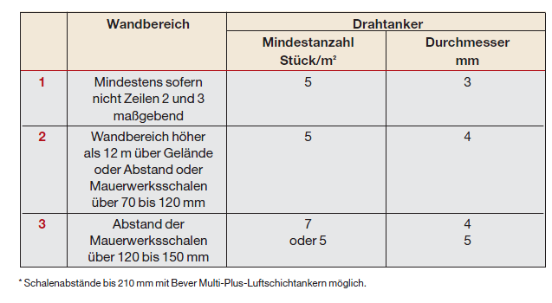
 | Korrektur für mechanische Befestigungselemente:
 | Anker: | Lambda [W/(mK)] | 17 | [W/(mK)] |  | 0.008 | 15 | (z. B. X5CrNi18-10)[2] | http://de.wikipedia.org/wiki/W%C3%A4rmeleitf%C3%A4higkeit
 |  | Durchmesser | 8 | mm |  | 5.0265482457E-05 | 3
 |  | Anzahl pro m² | 7 | Stück/m²

 | Mit | Af = 3,141 x Durchmesser²/4 | 0.0000503 |  | m²
 | wird | DUf = 0,8 x(l Anker x Af x Anzahl)/d [m]x(R Dämmung / RT)²
 |  | DUf = |  | 0.033258047613 | W/(m² K) | 0.033235224828 | Stimmt jetzt 10.03.2015
 | und damit | DUf / U = | 0.033258047613 | / | 0.243
 |  |  | 13.66% |  | > 3 %
 | d.h. es wird eine Korrektur von U erforderlich auf
 | Ucorr = U + DUf |  | 0.243 | + | 0.033258047613
 | Ucorr = |  | 0.277 | W/(m² K)
 | ® Auf 2 Dezimalstellen gerundet wird U = |  |  | 0.280 | W/(m² K)

